Hoja 1
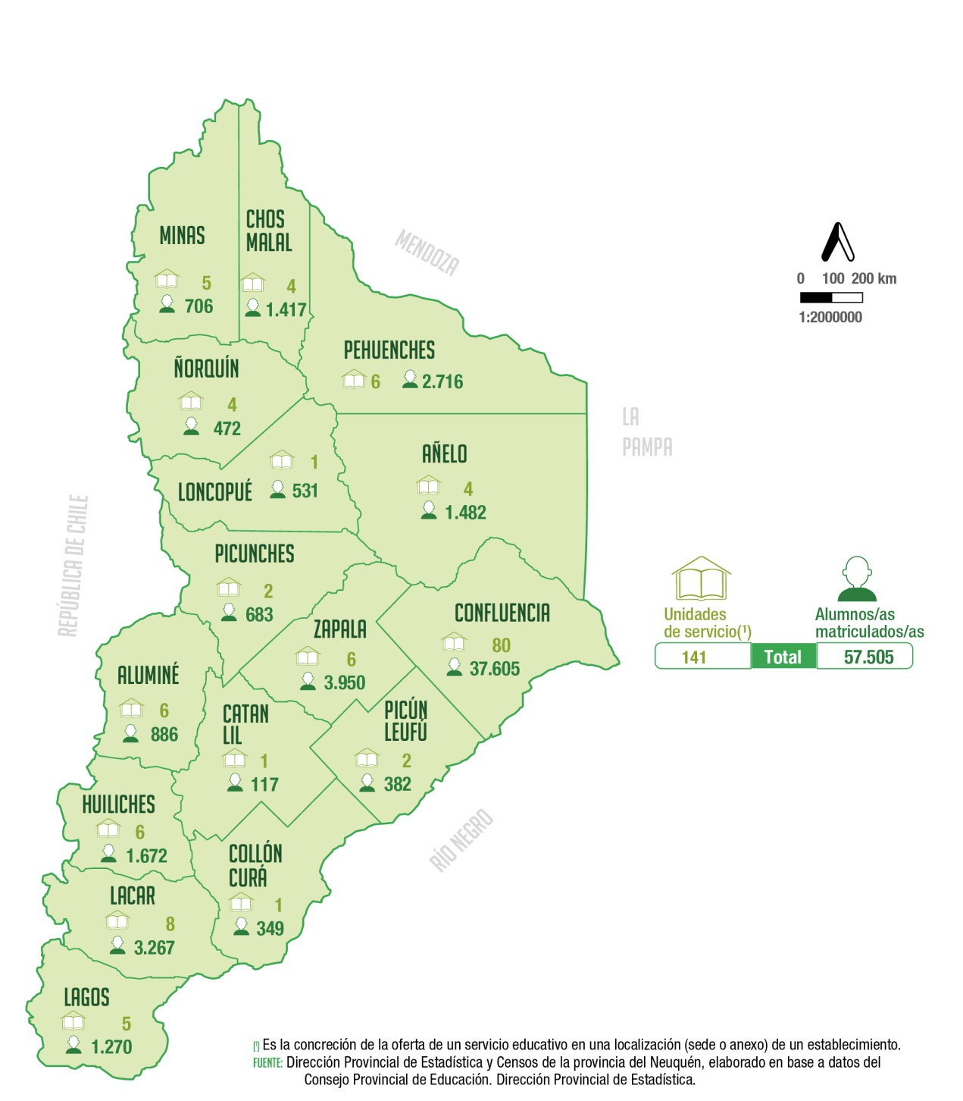
Unidades de servicio y alumnas/os matriculadas/os
del nivel medio de la modalidad común según departamento
Año 2021
Departamento | Unidades de servicio (1) | Alumnos matriculados

Total | 141 | 57,505

Aluminé | 6 | 886
Añelo | 4 | 1,482
Catan Lil | 1 | 117
Chos Malal | 4 | 1,417
Collón Curá | 1 | 349
Confluencia | 80 | 37,605
Huiliches | 6 | 1,672
Lacar | 8 | 3,267
Loncopué | 1 | 531
Los Lagos | 5 | 1,270
Minas | 5 | 706
Ñorquín | 4 | 472
Pehuenches | 6 | 2,716
Picún Leufú | 2 | 382
Picunches | 2 | 683
Zapala | 6 | 3,950

(1) Es la concreción de la oferta de un servicio educativo en una
localización (sede o anexo) de un establecimiento.
Fuente: Dirección Provincial de Estadística y Censos de la provincia del Neuquén, elaborado en base a datos del Consejo Provincial de Educación. Dirección Provincial de Planeamiento, Estadística y Evaluación.

